Sheet1
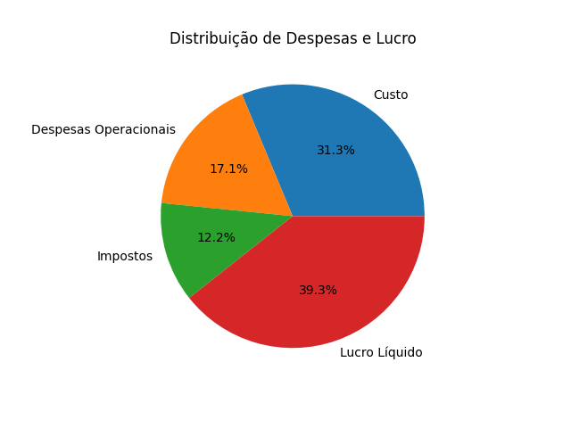
Receita Líquida | Custo | Lucro Bruto | Despesas Operacionais | Lucro Operacional | Impostos | Lucro Líquido
2890000 | 904000 | 1986000 | 495000 | 1491000 | 354000 | 1137000

